상품제안서
문어발 유모차선풍기 2000mAh | 상품코드: S27089

 |  |  |  |  |  |  | 02-713-8555 | www.synergygift.co.kr
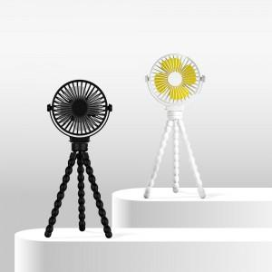

【상세/제작정보】

【인쇄/포장옵션】 | 레이저 / 포장지포장

【공급단가】 | 수량 | 40~ | 100~ | 500~ | 1,000~ | 2,000~
*VAT별도 | 블랙 | 14,950원 | 14,140원 | 13,450원 | 13,110원 | 12,880원
 | 화이트 | 14,950원 | 14,140원 | 13,450원 | 13,110원 | 12,880원

【상품 URL】 | https://www.synergygift.co.kr:443/src/goods_detail.php?gdno=27089

